C I 1 - j14 SH

Statistisches Amt
für Hamburg und Schleswig-Holstein

 | STATISTISCHE BERICHTE
 | Kennziffer: C I 1 - j 14 SH

Die Bodennutzung in Schleswig-Holstein
2014
 |  | endgültiges Ergebnis

Herausgegeben am: 19. Mai 2015

Regionale Einheiten (S.7)
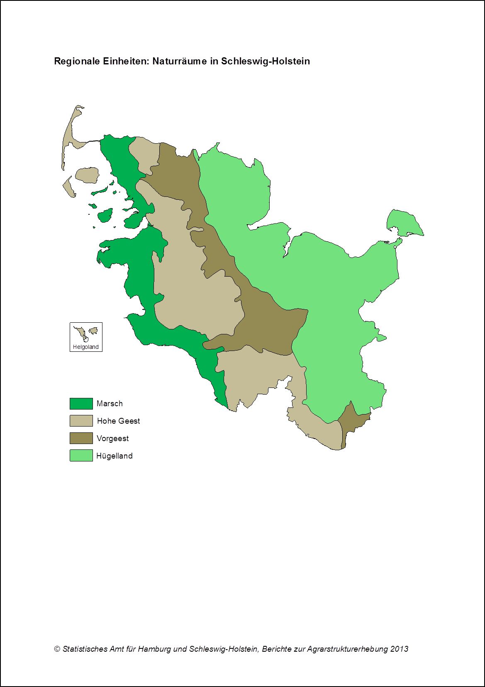

zurück zum Inhalt

Abb. 1 (S.22)
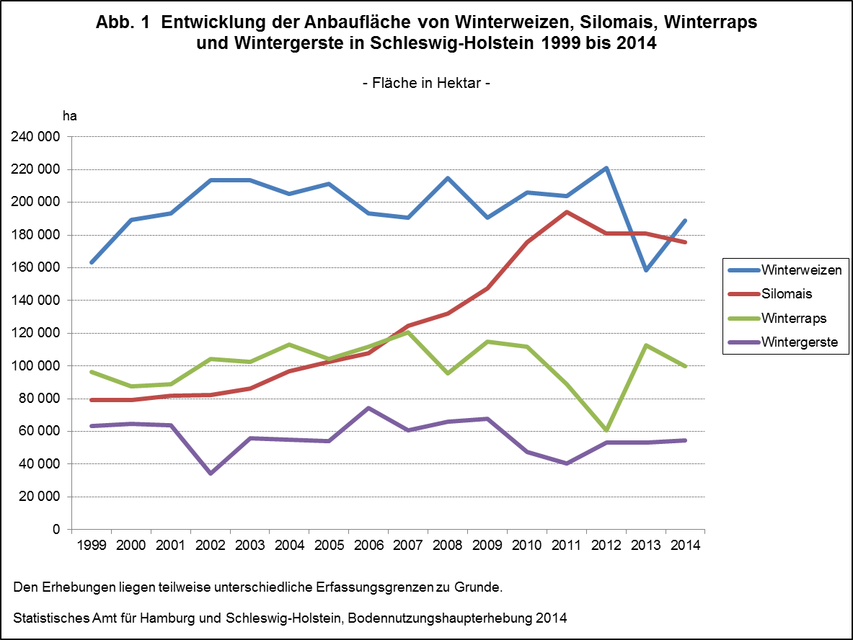

Zurück zum Inhalt

